人物属性
2
1
一 | 人物属性
13
10
X
装备栏
装备栏
装备栏
装备栏
装备栏
装备栏
赵云
职业五个字
100级
人物形象
经验：1000/50000
力量 2000
敏捷 2000
智力 2000
速度 2000
生命 2000
绝技 龙胆
下野
行囊
等 级 100
物理攻击 10000
策略攻击 1000
暴 击 100%
命 中 100%
破 击 100%
合 击 100%
生 命 10000000
物理防御 10000
策略防御 1000
韧 性 100%
闪 避 100%
格 挡 100%
护 驾 100%
头像
赵云
训练模式可用时间还剩下09：21
训
人物属性
12
 |  |  | 编号 | 界面要素 | 图标大小 | 触碰范围 | 字体 | 说明
 |  |  | 1 | 关闭界面 | 80*80 | 80*80 | 12
 |  |  | 2 | 角色图像 | 140*140
11
 |  |  | 3 | 角色详细属性信息 |  |  | 12
 |  |  | 4 | 下野 | 200*80 | 200*80 | 12 | 点击弹出二次确认框，再次确认后解雇武将
8
9
3
 |  |  | 5 | 行囊 | 200*80 | 200*80 | 12 | 点击切换至背包UI
 |  |  | 6 | 角色简单信息 |  |  | 12
 |  |  | 7 | 经验条 |  |  | 12 | 显示角色当前经验和升级所需经验
 |  |  | 8 | 装备栏 | 120*120 | 120*120 |  | 显示角色当前所穿装备
 |  |  | 9 | 角色纸娃娃模型
7
 |  |  | 10 | 角色名 | 120*60 | 120*60 | 12 | 点击选择到该角色，拖动左边分页时角色名也自动更换
 |  |  | 11 | 训练图标和提示 | 60*60 |  |  | 显示该角色正处于训练模式中
 |  |  | 12 | 翻页提示
 |  |  | 13 | 页面主题

6
5
4
 |  |  | 左边的分页可以左右拖动来更换查看角色信息
 |  |  | 整体风格美工定义

 | 参考图 | 《神仙道》
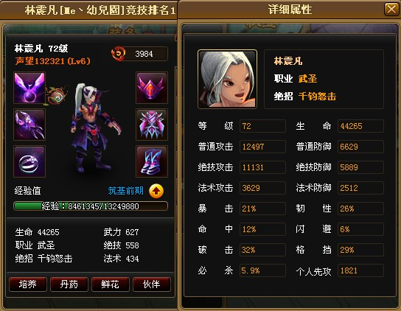

 | 解雇武将 | 二次确认框

1
 |  |  | 编号 | 界面要素 | 图标大小 | 触碰范围 | 字体 | 说明
 |  |  | 1 | 确认弹出框 |  |  | 14 | 显示文字：您确定要让【武将名】下野吗？
 |  |  | 2 | 下野 | 200*80 | 200*80 | 12 | 点击后开除武将
 |  |  | 3 | 取消 | 200*80 | 200*80 | 12 | 关闭该界面
您确定要让【赵云】下野吗？
取消
下野

3
2

1
 | 查看装备

装备图标
精钢枪+60
职业 猛将
基础属性
物理攻击 +2000(+500)
附加属性
力量 +1000
生命 +50000
速度 +500
武器技 杀戮
宝石镶嵌
7级生命宝石
7级力量宝石
7级暴击宝石
7级格挡宝石
7级速度宝石
7级士气宝石
X
出售
卸下
等级 40
价格 1500000
升级
 |  |  | 编号 | 界面要素 | 图标大小 | 触碰范围 | 字体 | 说明
 |  |  | 1 | 关闭界面 | 80*80 | 80*80 | 12
 |  |  | 2 | 卸下 | 140*80 | 140*80 | 12 | 点击后将装备放入包裹
 |  |  | 3 | 出售 | 140*80 | 140*80 | 12 | 点击后弹出二次确认框，再次确认后出售该装备
4
 |  |  | 4 | 升级 | 140*80 | 140*80 | 12 | 点击打开装备升级界面
 |  |  | 5 | 装备信息 |  |  | 12

2
3
4

 |  | 参考图
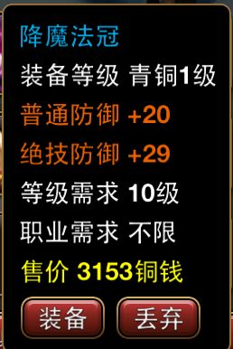

 |  | 二次确认框

出售这个物品您将获得200000铜币。
取消
出售

 | 查看他人属性

X
装备栏
装备栏
装备栏
装备栏
装备栏
装备栏
赵云
职业五个字
100级
人物形象
力量 2000
敏捷 2000
智力 2000
速度 2000
生命 2000
绝技 龙胆
等 级 100
物理攻击 10000
策略攻击 1000
暴 击 100%
命 中 100%
破 击 100%
合 击 100%
生 命 10000000
物理防御 10000
策略防御 1000
韧 性 100%
闪 避 100%
格 挡 100%
护 驾 100%
头像
赵云
训练中
训
人物属性

Sheet1
X
装备栏
装备栏
装备栏
装备栏
装备栏
装备栏
赵云
职业五个字
100级
人物形象
经验：1000/50000
力量 2000
敏捷 2000
智力 2000
速度 2000
生命 2000
绝技 龙胆
下野
行囊
等 级 100
物理攻击 10000
策略攻击 1000
暴 击 100%
命 中 100%
破 击 100%
合 击 100%
生 命 10000000
物理防御 10000
策略防御 1000
韧 性 100%
闪 避 100%
格 挡 100%
护 驾 100%
头像
赵云
训练模式可用时间还剩下09：21
训
装备强化

